Rapor Sayfası
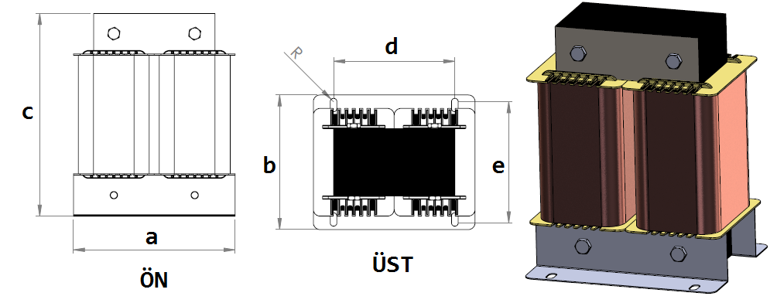
Trafo Tipi : | Şok Mono Faz Trafosu Hesap Ozeti |  |  |  |  |  |  | Tarih : |  |  | 2021-05-12
Değerler
Güç : | 16950.0 VA |  |  |  |  | Primer Agirlik(Al) : | 8.841 kg | Karkas Ölçüleri : |  | 50.0 x 50.0 x 143.0
Sac kk : | 6.0 |  |  |  |  | Sekonder Agirlik(Al): |  | Trafo Ölçüleri : |  | 0.0 x 0.0 x 0.0 x 0.0 x 0.0
Sac © | 0.35 mm |  |  |  |  | Primer Agirlik(Cu) : | 0.0 kg | Klemens & Ayak : |  | TRV4M / 25.0 / 18.0 - 84 Kose
Gauss : | 12000.0 |  |  |  |  | Sekonder Agirlik(Cu) : |  | Sac Agirlik : |  | 5.755 kg(EI Sac)
Frekans : | 50.0 Hz |  |  |  |  | Toplam Agirlik : | Al:8.841 // Cu:0.0kg

Primer |  |  |  |  |  |  |  |  | Hesap Değerleri
 |  |  |  |  |  | 56.5 V ( 56.5V ) |  |  | Hava Aralığı | -41.25
1 NOLU KADEME: |  |  |  |  |  |  |  |  | Endüktans(mH) | 0.599
Tel : | Al |  |  |  |  |  |  |  | Akım | 300
Cap : | 0 |  |  |  |  |  |  |  | Ap Sac | 0
Kesit : | 170 |  |  |  |  |  |  |  | Ap | 6059.631
Akim : | 255 |  |  |  |  |  |  |  | MPL | 49.92
Kat : | 6 |  |  |  |  |  |  |  | Karkas Oto | 78.12
Uzunluk : | 19.2625 |  |  |  |  |  |  |  | Karkas Man | 25
 |  | -- Teller -- |  |  |  |  |  |  | Sp1 | 84.835
Yuv. Tel : |  |  |  |  |  | 41 sp |  |  | Lg(Cm) | 3.772
Ytel Agr : |  |  |  |  |  |  |  |  | f | 4.265
Kare Tel : | 17.0x10.0 |  |  |  |  |  |  |  | Sp | 41.078
Ktel Agr : | 8.8414875 |  |  |  |  |  |  |  | Lg(Cm)_Mpl | 3.65
Folyo : |  |  |  |  |  |  |  |  | f_mpl | 4.182
Folyo Agr : |  |  |  |  |  |  |  |  | Sp_mpl | 40.794
Kapton : |  |  |  |  |  |  |  |  | Lg(Cm)_man | 3.77
 |  |  |  |  |  |  |  |  | f_man | 4.264
 |  |  |  |  |  |  |  |  | Sp_man | 41.075

 | IZOLASYON DEGERLERI
 | Primer Kademe |  |  |  | Tur | Ekran
 | Yok |  |  |  | Yok | Yok
 | VA Kademe |  |  |  | Tur | Ekstra
 | Yok |  |  |  | Yok | Yok
 | Primer-Sekonder |  |  |  | Tur
 | Yok |  |  |  | Yok
 | NÜVE ÖLÇÜLERİ (mm)
 | a | b | c | d | e | f
 | 150.0 mm | 91.0 mm | 143.0 mm
 | TRAFO ÖLÇÜLERİ (mm)
 | a | b | c | d | e | f
 | 0.0 mm | 0.0 mm | 0.0 mm | 0.0 mm | 0.0 mm | 0.0 mm

